对账
订单号 | 入住日期 | 离店日期 | 应收 |  |  |  | ,
999225483920095 | 2023-07-29 | 2023-07-30 | 200 | #N/A | 3663528 | #N/A | ,3663528 | #N/A | 本期扣款4344元 | 已接受了补款单999225483920095 | CA2019230803CNY
999225579224192 | 2023-07-29 | 2023-07-30 | 150 | #N/A | 3679256 | #N/A | ,3679256 | #N/A | 本期扣款325元 | 此单是订单号999225556342930的补款单，申请修改入住时间为7/29入住，7/30离店 。 |  | CA2019230902CNY
999225644801753 | 2023-07-28 | 2023-07-30 | 150 | #N/A | 3679055 | #N/A | ,3679055 | #N/A | 只更改成功了 携程订单 25555794792（代理单号3679055）故只收取 150 元
999225543871129 | 2023-07-25 | 2023-07-27 | -560 | #N/A | 3677438 | #N/A | ,3677438 | #N/A | 7.31可退560元

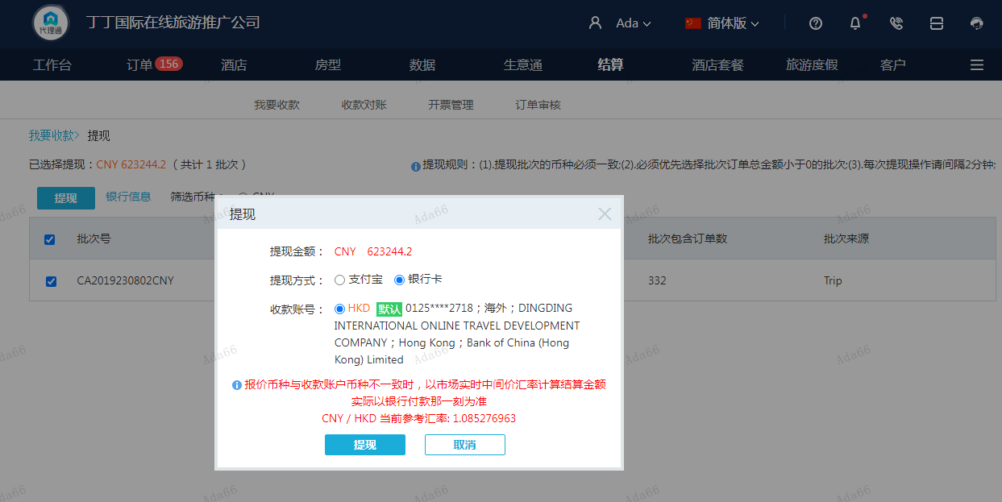
 |  |  | 623244.2
 |  |  | CNY 623244.2

A230805164345911 | 623244.2 | 676392.57
CNY / HKD 当前参考汇率: 1.085276963
总计：623244.2 CNY/ 676392.57 HKD

